关系图
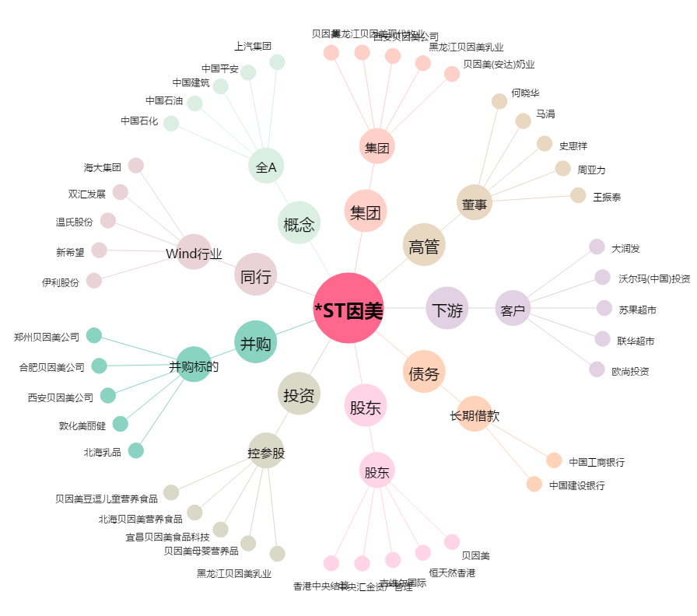
*ST因美[002570.SZ] - 关系概览图

